Gitlab 權限申請單
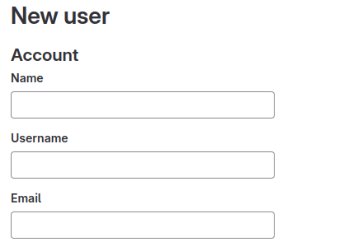
Gitlab 申請單欄位
User | UserName | Email | Project | Role | Group
吳宗樺 | 67164 | wuzh@scsb.com.tw | e-form-backend | Developer | AP-eform
User Name | User Group | Project Level | Project Name | Project Member | Group Name | Group Level
Name : 67164-Wu-Zong-Hua User Name : 67164 Email : wuzh@scsb.com.tw 第一次登入會寄密碼至信箱 | EX : AP-eform ( Developer ) DP-eform ( Maintainer ) PM-eform ( Reporter ) | 私人（Private）： 只有專案成員和組成員可以查看專案和內容。 非成員無法訪問專案或內容。 內部（Internal）： 所有登錄用戶都可以查看專案和內容。 非登錄用戶無法訪問專案或內容。 公開（Public）： 所有人都可以查看專案和內容，甚至無需登錄。 任何人都可以訪問專案或內容。 | EX : e-form-backend e-form-frontend 勾選 : 新增、修改、刪除 | Owner（所有者）： 所有者是專案或組的最高權限用戶。 包括添加或刪除成員、 設置訪問權限、編輯專案或組的設置等。 Maintainer（維護者）： 具有編輯專案或組的設置，添加或刪除成員， 以及執行其他管理操作。 但他們無法刪除專案或組。 Developer（開發者）： 可以提交代碼、合併分支、 創建問題和合併請求等操作。 Reporter（報告者）： 僅能查看專案或組的內容 但無法對其進行任何更改。 Guest（訪客）： 僅能夠訪問專案或組的公開內容 無法進行任何更改或提交操作。 | EX : AP-eform ( Developer ) DP-eform ( Maintainer ) PM-eform ( Reporter ) 勾選 : 新增、修改、刪除 | 私人（Private）： 只有組成員可以查看組中的專案和內容。 非組成員無法訪問組中的任何專案或內容。 內部（Internal）： 所有登錄用戶都可以查看組中的專案和內容。 非登錄用戶無法訪問組中的任何專案或內容。 公開（Public）： 所有人都可以查看組中的專案和內容，甚至無需登錄。 任何人都可以訪問組中的任何專案或內容。
使用者新增時需求資料 |  | 該使用者擁有的群組與專案權限

jenkins 權限申請單
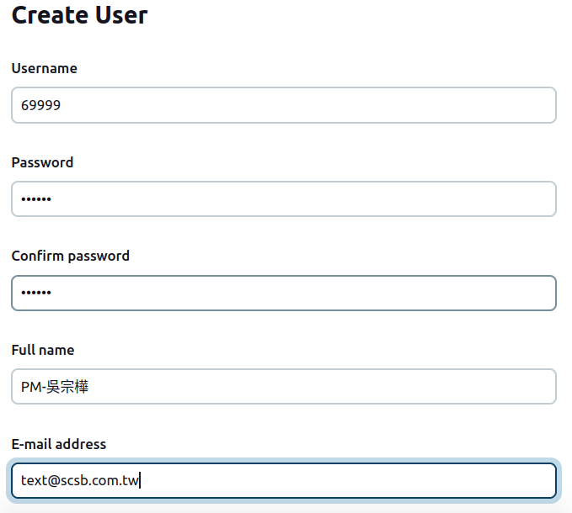
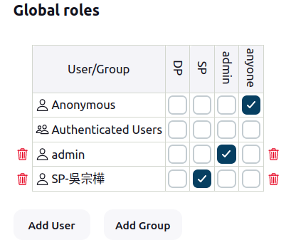
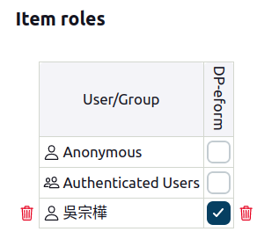
Jenkins

1.以item role 權限控管 (以專案為控管:前後端一個GROUP)
2.以 Global role 權限控管 以職位區分管理權限: DP可以做建置動作(build) SP可以做PIPELINE新增動作

使用者申請需求資料

